Ecosystem list
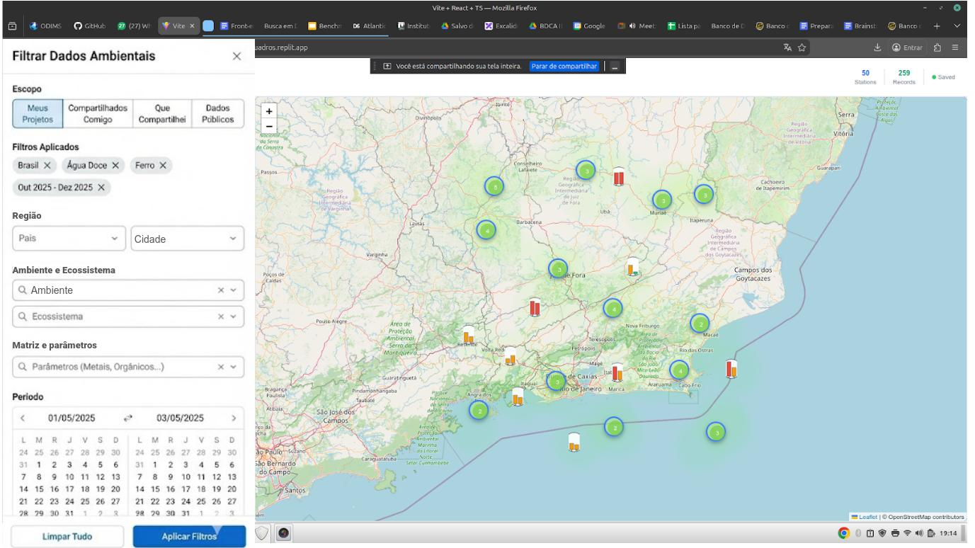
Ecossistema | Ecossistema (Inglês) | Ambiente | Categoria | Parâmetro Internacional | Descrição (Português) | Description (English)
Solo | Soil | Continental | Continental | Inselberg | A camada superficial da Terra, onde plantas crescem. | The surface layer of the Earth, where plants grow.
Planície Inundação | Floodplain | Continental | Continental |  | Uma área de terra plana sujeita a inundações periódicas por um rio ou corpo d'água. | A flat land area subject to periodic flooding by a river or body of water.
Planície costeira | Coastal Plain | Continental | Continental |  | Uma área de terra plana, baixa e frequentemente arenosa, próxima à costa marítima. | A flat, low-lying, often sandy area of land next to the sea coast.
Cone aluvial | Alluvial Fan | Continental | Continental |  | Depósito em forma de cone de sedimentos transportados por um curso d'água. | A cone-shaped deposit of sediment transported by a watercourse.
Desfiladeiro | Gorge / Canyon | Continental | Continental |  | Um vale profundo e estreito com lados íngremes, geralmente esculpido por um rio. | A deep, narrow valley with steep sides, typically carved by a river.
Garganta | Gorge / Ravine | Continental | Continental |  | Um vale menor e mais estreito que um desfiladeiro. | A smaller and narrower valley than a gorge.
Duna | Dune | Continental | Continental | Barchan | Uma colina de areia formada pelo vento, comum em desertos ou costas. | A hill of sand formed by wind, common in deserts or coasts.
Nascente | Spring / Source | Continental | Aquático Continental |  | O ponto onde a água subterrânea emerge e começa um curso d'água. | The point where groundwater emerges to the surface to begin a watercourse.
Riacho | Stream / Creek | Continental | Aquático Continental | Wadi | Curso d'água menor que um rio, de fluxo contínuo. | A body of water smaller than a river, with continuous flow.
Rio | River | Continental | Aquático Continental |  | Grande curso d'água natural que deságua no mar, lago ou outro rio. | A large, natural stream of water flowing to the sea, a lake, or another river.
Córrego | Brook / Rivulet | Continental | Aquático Continental |  | Curso d'água muito pequeno, geralmente raso, menor que rio ou riacho. | A very small, often shallow stream, smaller than river or stream.
Arroio | Brook / Rivulet | Continental | Aquático Continental | Wadi | Curso d'água muito pequeno, geralmente raso, menor que rio ou riacho. | A very small, often shallow stream, smaller than river or stream.
Lago | Lake | Continental | Aquático Continental |  | Grande corpo d'água parado, cercado por terra. | A large body of still water surrounded by land.
Lagoa | Pond / Lagoon | Continental | Aquático Continental | Billabong | Corpo d'água menor que um lago, geralmente raso. | A body of water smaller than a lake, usually shallow.
Poça | Puddle | Continental | Aquático Continental | Vernal Pool | Pequena acumulação temporária de água da chuva. | A small, often temporary accumulation of rainwater.
Açude | Reservoir / Dam | Continental | Aquático Continental |  | Corpo d'água artificial, construído para armazenar água. | An artificial body of water, built for storing water.
Reservatório | Reservoir / Dam | Continental | Aquático Continental |  | Corpo d'água artificial, construído para armazenar água. | An artificial body of water, built for storing water.
Área úmida | Wetland | Continental | Aquático Continental | Everglade | Área onde o solo é saturado ou inundado permanentemente ou sazonalmente. | An area where the soil is saturated or flooded permanently or seasonally.
Pântano | Swamp | Continental | Aquático Continental |  | Área úmida florestada (dominada por árvores) com solo permanentemente saturado. | A forested wetland (dominated by trees) with permanently saturated soil.
Turfa | Peatland / Fen / Bog | Continental | Aquático Continental | Mire | Acumulação de material orgânico parcialmente decomposto (turfa) em condições de saturação hídrica. | An accumulation of partially decomposed organic material (peat) in saturated water conditions.
Brejo | Marsh | Continental | Aquático Continental |  | Área úmida dominada por herbáceas e juncos, frequentemente costeira ou de água doce. | A wetland dominated by non-woody plants and grasses, often coastal or freshwater.
Brejo de Turfa | Peat Marsh / Fen / Bog | Continental | Aquático Continental |  | Um brejo que acumula uma camada de turfa, combinando características de brejo e turfa. | A marsh that accumulates a layer of peat, combining marsh and peat characteristics.
Geleira | Glacier | Continental | Aquático Continental | Ice Sheet | Grande massa de gelo que se move lentamente sobre a terra ou se espalha sobre a água. | A large, slow-moving mass of ice that flows over land or spreads on the sea.
Canal | Channel | Continental | Aquático Continental | Slough | Um curso d'água estreito e profundo ligando dois corpos d'água, natural ou artificial. | A narrow, deep watercourse connecting two bodies of water, either natural or artificial.
Foz | Mouth / Estuary | Continental | Aquático Continental | Outlet | O ponto onde um rio deságua em outro corpo d'água. | The point where a river empties into another body of water.
Enseada | Cove / Inlet | Costeiro | Costeiro |  | Uma pequena baía ou reentrância protegida na costa. | A small, sheltered bay or indentation in the coast.
Estuário | Estuary | Costeiro | Costeiro |  | Corpo d'água semifechado onde o rio encontra o mar, misturando água doce e salgada. | A semi-enclosed body of water where the river meets the sea, mixing fresh and salt water.
Ria | Ria / Firth | Costeiro | Costeiro |  | Um vale de rio afogado pela elevação do nível do mar, formando uma enseada profunda. | A river valley drowned by sea level rise, forming a deep inlet.
Laguna Costeira | Coastal Lagoon | Costeiro | Costeiro |  | Um corpo d'água costeiro raso separado do oceano por uma barreira de areia ou coral. | A shallow body of salt water separated from the sea by a barrier.
Pântano salino | Salt Marsh | Costeiro | Costeiro |  | Um tipo de área úmida costeira dominada por gramíneas, sujeito à inundação das marés. | A type of coastal wetland dominated by grasses, subject to tidal flooding.
Manguezal | Mangrove | Costeiro | Costeiro |  | Ecossistema de transição costeiro com árvores e arbustos adaptados a águas salobras. | A coastal transition ecosystem with trees and shrubs adapted to brackish water.
Planície de maré | Tidal Flat | Costeiro | Costeiro |  | Área costeira plana, lodosa ou arenosa, exposta durante a maré baixa. | A flat, muddy or sandy coastal area, exposed during low tide.
Praia | Sandy | Costeiro | Costeiro | Backshore | Acumulação de sedimentos de areia ao longo da costa. | An accumulation of sand sediment along the coast.
Costão Rochoso | Rocky Shore | Costeiro | Costeiro |  | Costa composta por substrato rochoso, sujeita à ação das ondas. | A coast composed of rocky substrate, subject to wave action.
Restinga | Restinga | Costeiro | Costeiro |  | Tipo de vegetação costeira em dunas ou planícies arenosas. | A type of coastal vegetation on dunes or sandy plains.
Bancos de Gramas Marinhas | Seagrass Beds | Costeiro | Costeiro | Kelp Forest | Ecossistema marinho raso dominado por plantas floríferas marinhas. | A shallow marine ecosystem dominated by marine flowering plants.
Delta | Delta | Costeiro | Costeiro |  | Formação de terra na foz de um rio, onde este se divide em vários canais. | A landform created by deposition of sediment at a river mouth.
Estreito | Strait | Costeiro | Costeiro |  | Um canal estreito de água que conecta dois corpos d'água maiores. | A narrow channel of water connecting two larger bodies of water.
Fiorde | Fjord | Costeiro | Costeiro |  | Um vale glacial longo, estreito e profundo, inundado pelo mar. | A long, narrow, deep glacial valley, flooded by the sea.
Recife de Arenito | Sandstone Reef | Costeiro | Costeiro |  | Estrutura costeira submersa ou exposta formada por arenito consolidado. | A submerged or exposed coastal structure formed by consolidated sandstone.
Baía | Bay | Costeiro | Costeiro / Oceânico |  | Uma reentrância larga do mar ou de um lago que penetra na terra. | A broad inlet of the sea where the land curves inward.
Mar | Sea | Oceânico | Oceânico / Costeiro |  | Uma grande extensão de água salgada, geralmente parte de um oceano. | A large expanse of saltwater, usually part of an ocean.
Oceano | Ocean | Oceânico | Oceânico |  | A maior e mais profunda massa de água salgada da Terra. | The largest and deepest mass of saltwater on Earth.
Golfo | Gulf | Oceânico | Oceânico |  | Uma grande reentrância do mar ou oceano em terra. | A large inlet from the sea or ocean into the land.
Atol | Atoll | Oceânico | Oceânico |  | Um anel de recifes de coral, ilhas ou ilhotas, circundando uma lagoa. | A ring-shaped coral reef, island, or islet, surrounding a lagoon.
Recife de Coral | Coral Reef | Oceânico | Oceânico / Costeiro | Patch Reef | Estrutura subaquática construída por organismos sésseis/coloniais (corais, algas calcárias, briozoários) que depositam carbonato de cálcio | Underwater structure built by sessile/colonial organisms (corals, calcareous algae, bryozoans) that deposit calcium carbonate.
Fontes hidrotermais | Hydrothermal Vents | Oceânico | Oceânico | Cold Seep | Fendas no fundo do mar que liberam água aquecida e rica em minerais. | Fissures in the seafloor that release heated, mineral-rich water.
Plataforma continental | Continental Shelf | Oceânico | Oceânico / Costeiro |  | A borda submersa de um continente, de profundidade relativamente rasa. | The submerged edge of a continent, of relatively shallow depth.
Talude continental | Continental Slope | Oceânico | Oceânico |  | A descida íngreme da plataforma continental para a planície abissal. | The steep descent from the continental shelf to the abyssal plain.
Planície abissal | Abyssal Plain | Oceânico | Oceânico | Hadopelagic Zone | Uma vasta área plana e fria no fundo do oceano. | A vast, flat, and cold area on the deep ocean floor.
Dorsal Oceânica | Mid-Ocean Ridge | Oceânico | Oceânico |  | Uma cadeia de montanhas submarinas que se estende por todos os oceanos. | A chain of underwater mountains that extends through all the oceans.
Fossa Oceânica | Ocean Trench | Oceânico | Oceânico |  | Uma depressão longa e estreita, o ponto mais profundo do leito oceânico. | A long, narrow depression, the deepest point of the ocean floor.

